信用交易
融资融券市场交易数据统计(2023-11-24)

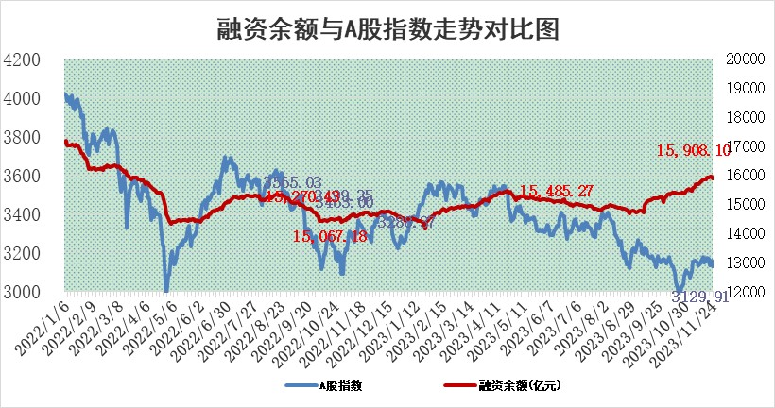
标的证券 | 融资融券余额（亿元） | 融资余额（亿元） | 融券余额（亿元） | 融资买入额（亿元） | 融资融券规模变化（亿元） | 融资余额增幅(‰) | 融券余额增幅(%)
统计数据 | 16,706.85 | 15,908.10 | 792.13 | 586.49 | -57.09 | -3.16 | -0.93

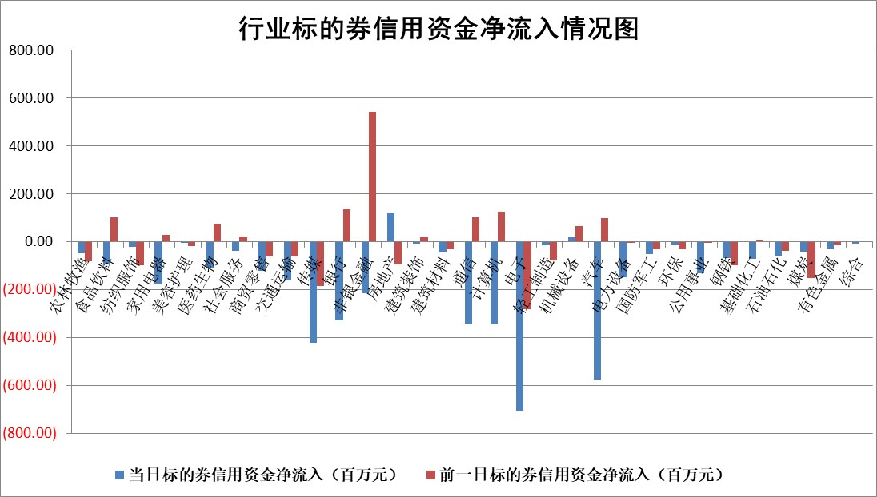

 |  |  |  |  |  |  |  | 2

标的基金代码 | 标的基金简称 | 融资余额/市值(%) | 融资余额增幅(%) | 融资买入额/成交金额(%) | （融资余额净增额-融券余额净增额）/市值(‱) | 融券余额降幅(%) | ABS[（融资余额净增额-融券余额净增额）/市值净增额-1](%)
159902 | 华夏中小板ETF | 0.00 | 0.00 | 0.00 | 0.00 | 0.00 | 100.00
159915 | 易方达创业板ETF | 3.34 | -1.23 | 26635.14 | -4.44 | -3.90 | 96.36
159919 | 嘉实沪深300ETF | 3.20 | -1.93 | 5.43 | -5.53 | 15.83 | 90.77
159920 | 华夏恒生ETF | 64.99 | 0.04 | 3.40 | 2.72 | 1.14 | 102.36
159922 | 嘉实中证500ETF | 0.91 | 0.95 | 13.92 | 2.86 | 0.89 | 103.69
159925 | 南方沪深300ETF | 0.17 | -2.27 | 0.01 | -0.40 | 0.00 | 99.35
159928 | 消费ETF | 1.06 | 0.54 | 4.13 | 0.57 | -0.11 | 94.91
159934 | 易方达黄金ETF | 244.92 | -0.03 | 21.04 | -7.60 | 0.00 | 184.49
159939 | 全指信息技术ETF | 0.82 | 0.84 | 16.52 | 0.80 | 1.48 | 100.54
159940 | 全指金融地产ETF | 0.10 | 0.51 | 0.00 | 0.05 | 0.00 | 100.16
159995 | 半导体芯片ETF | 2.81 | 0.19 | 130.05 | 3.10 | 11.97 | 102.30
159997 | 天弘中证电子ETF | 1.96 | -0.41 | 1.77 | 0.36 | 1.61 | 100.22
159998 | 天弘中证计算机主题ETF | 0.60 | -1.56 | 0.15 | -0.39 | 2.38 | 99.84
510050 | 华夏上证50ETF | 8.54 | 0.21 | 184.01 | 2.28 | 10.06 | 102.91
510180 | 华安上证180ETF | 0.52 | 0.41 | 2.94 | 0.36 | 52.47 | 100.53
510880 | 华泰柏瑞红利ETF | 0.33 | 2.94 | 2.10 | 1.04 | 2.85 | 79.43
510900 | 易方达恒生H股ETF | 80.26 | -0.12 | 4.51 | -9.82 | 0.00 | 91.70
511010 | 5年期国债ETF | 11.91 | 0.15 | 0.18 | 1.82 | 0.00 | 74.94
511380 | 可转债及可交换债券ETF | 8.05 | 20.21 | 55.24 | 135.30 | 0.00 | 478.83
512000 | 全指证券ETF | 7.83 | 0.01 | 21.47 | 0.44 | 0.97 | 100.79
512010 | 沪深300医药卫生ETF | 5.12 | -0.76 | 140.59 | -3.68 | 0.87 | 93.50
512070 | 沪深300非银ETF | 2.29 | 3.61 | 132.30 | 8.10 | 2.69 | 113.87
512400 | 南方中证申万有色金属ETF | 2.77 | -0.42 | 0.33 | 1.19 | 20.00 | 100.82
512580 | 广发中证环保产业ETF | 1.62 | -1.42 | 0.34 | -2.26 | 1.11 | 98.14
512660 | 国泰中证军工ETF | 3.28 | 1.15 | 9.13 | 5.34 | 8.02 | 103.07
512800 | 华宝中证银行ETF | 13.82 | -0.26 | 1.81 | -5.78 | -15.32 | 9.83
512980 | 广发中证传媒ETF | 0.94 | -6.94 | 136.06 | -5.70 | 7.92 | 98.57
515030 | 华夏中证新能源汽车ETF | 2.48 | 1.53 | 23.14 | 3.23 | -1.71 | 101.59
515050 | 华夏中证5G通信主题ETF | 1.29 | 0.36 | 6.06 | 1.53 | 22.06 | 100.80
515070 | 华夏中证人工智能ETF | 2.77 | 0.22 | 2.27 | 0.93 | 2.52 | 100.44
标的股票比较指标 |  | 融资余额/流通A股市值(%) | 融资余额增幅(%) | 融资买入额/成交金额(%) | （融资余额净增额-融券余额净增额）/流通A股市值(‱) | 融券余额降幅(%) | ABS[（融资余额净增额-融券余额净增额）/流通A股市值净增额-1](%)
前十名标的个股 |  | 阳光城 | 粤万年青 | 赛特新材 | 粤万年青 | 香农芯创 | 京泉华
 |  | 搜于特 | 宏川智慧 | 光大银行 | 金迪克 | 赣粤高速 | 厚普股份
 |  | 紫鑫药业 | 永新光学 | 南玻A | 骏成科技 | 路德环境 | 齐峰新材
 |  | 嘉凯城 | 桂林三金 | 新城控股 | 深科达 | 江苏神通 | 华纳药厂
 |  | 宋都股份 | 黑芝麻 | 天桥起重 | 五洲新春 | 熵基科技 | 致远新能
 |  | 美好置业 | 京泉华 | 博瑞医药 | 金新农 | 康欣新材 | 汉威科技
 |  | 中天金融 | 五洲新春 | 明泰铝业 | 联特科技 | 敦煌种业 | 杭州柯林
 |  | 庞大集团 | 金迪克 | 金迪克 | 光庭信息 | 远达环保 | 南京熊猫
 |  | 泽达易盛 | 继峰股份 | 景兴纸业 | 景兴纸业 | 雅创电子 | 博硕科技
 |  | 蓝光发展 | 金枫酒业 | 云图控股 | 恒帅股份 | 七匹狼 | 景兴纸业
后十名标的个股 |  | 步步高 | 南亚新材 | 步步高 | 亿田智能 | 新力金融 | 五洲新春
 |  | 鸿达兴业 | 浦东建设 | 鸿达兴业 | 亨迪药业 | 欢乐家 | 贝达药业
 |  | 天沃科技 | 思林杰 | 天沃科技 | 吉视传媒 | 百川畅银 | 君亭酒店
 |  | 金圆股份 | 信质集团 | 金圆股份 | 兆龙互连 | 中核科技 | 森鹰窗业
 |  | 哈工智能 | 凯淳股份 | 哈工智能 | 圣诺生物 | 中关村 | 大北农
 |  | 正邦科技 | 圣诺生物 | 正邦科技 | 凯淳股份 | 有研粉材 | 圣诺生物
 |  | 华铁股份 | 菲沃泰 | 华铁股份 | 福星股份 | 宝光股份 | 金钟股份 | ;
 |  | 中国中期 | 微电生理 | 中国中期 | 浩瀚深度 | 益客食品 | 联特科技
 |  | 慧辰股份 | 森鹰窗业 | 慧辰股份 | 菲沃泰 | 香江控股 | 思林杰
 |  | 新华联 | 浩瀚深度 | 新华联 | 中英科技 | 中原高速 | 康拓医疗
说明：1.以上普通交易数据和信用交易数据皆以交易日收盘后数据为基准；2.上述标的证券总数据只计算标的证券市场总数据，不包括从标的证券中调出去标的证券数据，所以与交易所公布的总值略有不同； 3.上述行业采用申万一级行业分类；4.以上标的基金和标的个股中比较的6个指标值中：前5个（从左至右）为正向指标，值越大排名越靠前；第6个为逆向指标，值越小，排名越靠前；5.第6个指标中ABS[]表示求绝对值，其主要用于考量信用资金相对净流入对股价相对净变化的贡献程度；6.数据来源：wind，交易所。

 | 证券代码 | 新增融资余额 | 融资买入额 | 融资买入增幅前10
远大智能 | 002689 | 28175353 | 42268582 | 199%
亚太股份 | 002284 | 21555247 | 34242865 | 82%
赛诺医疗 | 688108 | 72122899 | 101076547 | 78%
湖南发展 | 000722 | 66023557 | 137112987 | 75%
柘中股份 | 002346 | 14584119 | 36845980 | 58%
国城矿业 | 000688 | 24683149 | 48240585 | 54%
兆新股份 | 002256 | 1985058 | 4066269 | 52%
凯美特气 | 002549 | 33806472 | 61340055 | 52%
华昌达 | 300278 | 13474542 | 19303225 | 48%
新华联 | 000620 | 27311937 | 39201759 | 43%

 | 证券代码 | 新增融资余额 | 融资买入额 | 融资买入增幅前10
兔宝宝 | 002043 | 73310337 | 89923983 | 334%
捷昌驱动 | 603583 | 26026415 | 31686727 | 262%
湘财股份 | 600095 | 94196837 | 132280449 | 252%
中谷物流 | 603565 | 49103883 | 60098371 | 234%
中青宝 | 300052 | 24215352 | 31377809 | 98%
顾家家居 | 603816 | 138518545 | 188424210 | 78%
喜临门 | 603008 | 31503289 | 48351944 | 77%
财信发展 | 000838 | 10831830 | 17666790 | 74%
苏州银行 | 002966 | 10578096 | 19143736 | 72%
金诚信 | 603979 | 23858538 | 36098133 | 60%

